Sheet1
茶园派出所密集架报价清单

序号 | 产品名称 | 图片 | 规格（mm) | 数量 | 单位 | 单价 | 小计 | 技术参数
1 | 手动密集架 | 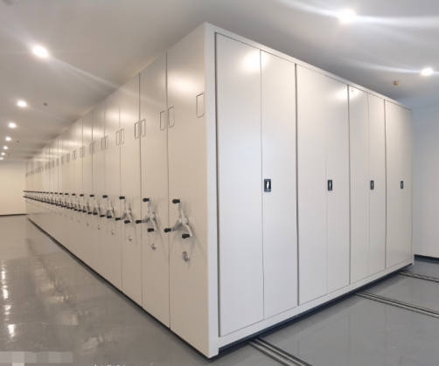 | 900*560*2400/ （内6层） | 78 | 组 |  |  | 1架：13列6组，共78组； 1、选材：采用标准一级冷轧钢板，钢板经过脱脂除锈磷化钝化防锈防腐等十三道工位处理，表面平整光滑，细腻有质感，不易生锈变色。 2、底盘：采用优质钢板冲压成型后进行喷涂，厚度2.5.0mm，地轨20*20MM实心方钢，高强度牢靠。 3、立柱：选用冷轧板全自动滚压成形，6道折弯加强处理后进行喷涂，厚度1.5mm。 4、搁板、挂板、侧板、门板：厚度均为1.0mm厚，隔板经双面折弯翻边成形，厚度为25mm，结构合理，使用方便，隔板每层承重≥80KG，每组满载700KG。 5、柜门：采用锁杆封闭、带加强筋，背面点焊加强筋，美观大方，组装后缝隙均匀，锁定紧密，开启灵活。 6、挂板：中间采用腰形拉伸翻边模成型加强孔，上下两端直角折弯，下端冲有四个凸槽，挂板分左右两块组装后平整牢固，使得挂板承重更大。 7、高质量摇把：整体光滑、美观、牢固、灵活轻便，省力的效果，摇动时无空转停滞现象。颜色：哑光灰，颜色可定制；每组可放置6层，层板可调节，双面列，每层中间分隔条，可双面放置档案资料。常规的是2边边列单面带门。
总计： |  | 人民币0元整

